Chain-Ladder (Mack) - Modell
 | Tabelle 1: Zuwächse der Schadenstände (Bezahlte Beträge in TEUR, Anfallsjahr 0 = 2007) |  |  |  |  |  |  |  | Tabelle 3: Individuelle Abwicklungsfaktoren (Anfallsjahr 0 = 2007)

 | Entwicklungsjahr (j) Anfallsljahr (i) | 0 | 1 | 2 | 3 | 4 | 5 | 6 | Entwicklungsjahr (j) Anfallsljahr (i) | 0 | 1 | 2 | 3 | 4 | 5 | 6
 | 0 | 9031 | 5998 | 1523 | 841 | 445 | 156 | 44 | 0 | 1.6641567933 | 1.1013374143 | 1.0508095698 | 1.0255850055 | 1.008745375 | 1.0024452595
 | 1 | 11135 | 6120 | 1524 | 406 | 191 | 83 |  | 1 | 1.5496183206 | 1.0883222254 | 1.0216198946 | 1.0099556946 | 1.0042836499
 | 2 | 12768 | 8209 | 2474 | 489 | 426 |  |  | 2 | 1.6429354637 | 1.1179386948 | 1.0208519893 | 1.0177944862
 | 3 | 11274 | 7048 | 1752 | 541 |  |  |  | 3 | 1.6251552244 | 1.0956227486 | 1.0269502839
 | 4 | 11333 | 7481 | 2173 |  |  |  |  | 4 | 1.6601076502 | 1.1154990964
 | 5 | 15430 | 8185 |  |  |  |  |  | 5 | 1.5304601426
 | 6 | 17924 |  |  |  |  |  |  | 6

 | Tabelle 2: Kumulierte Schadenstände (Bezahlte Beträge in TEUR, Anfallsjahr 0 = 2007) |  |  |  |  |  |  |  | Tabelle 4: Prognose (Beträge in TEUR, Anfallsjahr 0 = 2007)

 | Entwicklungsjahr (j) Anfallsljahr (i) | 0 | 1 | 2 | 3 | 4 | 5 | 6 | Entwicklungsjahr (j) Anfallsljahr (i) | 0 | 1 | 2 | 3 | 4 | 5 | 6
 | 0 | 9031 | 15029 | 16552 | 17393 | 17838 | 17994 | 18038 | 0 | 9031 | 15029 | 16552 | 17393 | 17838 | 17994 | 18038
 | 1 | 11135 | 17255 | 18779 | 19185 | 19376 | 19459 |  | 1 | 11135 | 17255 | 18779 | 19185 | 19376 | 19459 | 19506.582305
 | 2 | 12768 | 20977 | 23451 | 23940 | 24366 |  |  | 2 | 12768 | 20977 | 23451 | 23940 | 24366 | 24522.486107 | 24582.44995
 | 3 | 11274 | 18322 | 20074 | 20615 |  |  |  | 3 | 11274 | 18322 | 20074 | 20615 | 20976.762286 | 21111.481644 | 21163.104695
 | 4 | 11333 | 18814 | 20987 |  |  |  |  | 4 | 11333 | 18814 | 20987 | 21593.008408 | 21971.933272 | 22113.043931 | 22167.116062
 | 5 | 15430 | 23615 |  |  |  |  |  | 5 | 15430 | 23615 | 26082.640408 | 26835.787565 | 27306.715329 | 27482.087634 | 27549.288471
$${\hat{f}}_{j}$$
 | 6 | 17924 |  |  |  |  |  |  | 6 | 17924 | 28794.170689 | 31803.006562 | 32721.331685 | 33295.541908 | 33509.376339 | 33591.315461
 |  |  |  |  |  |  |  |  | Chain-Ladder Faktoren | 1.6064589762 | 1.1044946182 | 1.0288754185 | 1.017548498 | 1.0064223142 | 1.0024452595
$${\hat{σ}}_{j}$$
 |  |  |  |  |  |  |  |  |  | 6.4607834607 | 1.7446140797 | 1.8740263162 | 1.0561276856 | 0.42998646093 | 0.17506250343
$$\frac{{σ_{j}}^{2}}{{{\hat{f}}_{j}}^{2}}$$
 |  |  |  |  |  |  |  |  |  | 16.174508478 | 2.4950056767 | 3.317613486 | 1.0772651733 | 0.18253621779 | 0.03049754891
$$\sum_{i=0}^{I−j−1}{C_{i,j}}$$
 |  |  |  |  |  |  |  |  |  | 70971 | 90397 | 78856 | 60518 | 37214 | 17994

 | Tabelle 5: Maßzahlen (Anfallsjahr 1 = 2008)

$$R_{i}^{CL}$$
$$\sqrt{Schätzfehler}$$
$$\sqrt{Prozessvarianz}$$
$$\sqrt{{\hat{MSEP}}_{R_{i}|𝒟_{i}}\left({\hat{R}}_{i}^{CL}\right)}$$
 | Anfallsljahr (i) | Geschätzte Reseve
 | 1 | 47.582305213 | 25.395092244 |  | 24.39063238 |  | 35.210987745
 | 2 | 216.44995026 | 63.15304987 |  | 73.701932189 |  | 97.058139877
 | 3 | 548.10469524 | 104.53942803 |  | 163.78096742 |  | 194.30053346
 | 4 | 1180.116062 | 180.7299123 |  | 320.89198778 |  | 368.28653114
 | 5 | 3934.2884708 | 267.2039363 |  | 477.26373338 |  | 546.97222487
 | 6 | 15667.315461 | 602.75218977 |  | 939.13378529 |  | 1115.9222504
 | Gesamt | 21593.856944 | 694.9339231 |  | 1116.0536227 |  | 1487.035826

 | Tabelle 6.1: Nebenrechnung (MSEP)

$${\hat{C}}_{i,J}^{CL}{\hat{C}}_{l,J}^{CL}$$
 |  | i = 2 | i = 3 | i = 4 | i = 5 | i = 6
 |  | 24582.44995 | 21163.104695 | 22167.116062 | 27549.288471 | 33591.315461
i = 1 | 19506.582305 | 479519583.22 | 412819843.57 | 432404673.93 | 537392463.01 | 655251759.77
i = 2 | 24582.44995 |  | 520240961.96 | 544922021.14 | 677229005 | 825756831.07
i = 3 | 21163.104695 |  |  | 469124998.01 | 583028476.19 | 710896525.94
i = 4 | 22167.116062 |  |  |  | 610688274.96 | 744622588.49
i = 5 | 27549.288471 |  |  |  |  | 925416839.74

 | Tabelle 6.2: Nebenrechnung (MSEP)

$$\sum_{j=I−i}^{J−1}{\frac{\frac{{{\hat{σ}}_{j}}^{2}}{{{\hat{f}}_{j}}^{2}}}{\sum_{i=0}^{I−j−1}{C_{i,j}}}}$$
 |  | i = 1 | i = 2 | i = 3 | i = 4 | i = 5
 | i = 1 | 1.6948732305E-06 | 1.6948732305E-06 | 1.6948732305E-06 | 1.6948732305E-06 | 1.6948732305E-06
 | i = 2 |  | 6.5999148221E-06 | 6.5999148221E-06 | 6.5999148221E-06 | 6.5999148221E-06
 | i = 3 |  |  | 2.4400654656E-05 | 2.4400654656E-05 | 2.4400654656E-05
 | i = 4 |  |  |  | 6.6472449903E-05 | 6.6472449903E-05
 | i = 5 |  |  |  |  | 9.4072986168E-05

 | Tabelle 6.3: Nebenrechnung (MSEP)

$${\hat{C}}_{i,J}^{CL}{\hat{C}}_{l,J}^{CL}⋅\sum_{j=I−i}^{J−1}{\frac{\frac{{{\hat{σ}}_{j}}^{2}}{{{\hat{f}}_{j}}^{2}}}{\sum_{i=0}^{I−j−1}{C_{i,j}}}}$$
 |  | i = 1 | i = 2 | i = 3 | i = 4 | i = 5 | SUMME
 | i = 1 | 812.7249051 | 699.67730189 | 732.87110659 | 910.81209982 | 1110.5686669 | 4266.6540803
 | i = 2 |  | 3433.5460359 | 3596.4389242 | 4469.653748 | 5449.9247488 | 16949.563457
 | i = 3 |  |  | 11446.957067 | 14226.276502 | 17346.340626 | 43019.574195
 | i = 4 |  |  |  | 40593.945764 | 49496.88771 | 90090.833474
 | i = 5 |  |  |  |  | 87056.725564 | 87056.725564
 | Gesamt |  |  |  |  |  | 241383.35077

 | Tabelle 7: Tatsächliches Quadrat (Beträge in TEUR, Anfallsjahr 0 = 2007)

 | Entwicklungsjahr (j) Anfallsjahr (i) | 0 | 1 | 2 | 3 | 4 | 5 | 6
 | 0 | 9031 | 5998 | 1523 | 841 | 445 | 156 | 44
 | 1 | 11135 | 6120 | 1524 | 406 | 191 | 83 | 69
 | 2 | 12768 | 8209 | 2474 | 489 | 426 | 98 | 72
 | 3 | 11274 | 7048 | 1752 | 541 | 251 | 318 | 266
 | 4 | 11333 | 7481 | 2173 | 570 | 349 | 553 | 57
 | 5 | 15430 | 8185 | 2131 | 556 | 654 | 30 | 201
 | 6 | 17924 | 9431 | 2846 | 745 | 331 | 106 | 70

 | Tabelle 8: Tatsächliches Quadrat, kumulativ (Beträge in TEUR, Anfallsjahr 0 = 2007)

 | Entwicklungsjahr (j) Anfallsjahr (i) | 0 | 1 | 2 | 3 | 4 | 5 | 6
 | 0 | 9031 | 15029 | 16552 | 17393 | 17838 | 17994 | 18038
 | 1 | 11135 | 17255 | 18779 | 19185 | 19376 | 19459 | 19528
 | 2 | 12768 | 20977 | 23451 | 23940 | 24366 | 24464 | 24536
 | 3 | 11274 | 18322 | 20074 | 20615 | 20866 | 21184 | 21450
 | 4 | 11333 | 18814 | 20987 | 21557 | 21906 | 22459 | 22516
 | 5 | 15430 | 23615 | 25746 | 26302 | 26956 | 26986 | 27187
 | 6 | 17924 | 27355 | 30201 | 30946 | 31277 | 31383 | 31453

 | Tabelle 9: Reserven (Beträge in TEUR, Anfallsjahr 1 = 2008)

$$R_{i}$$
$$R_{i}^{CL}$$
$$R_{i}^{CL}{−R}_{i}$$
 | Anfallsjahr (i) | Beobachtete Reserve | Geschätzte Reseve | Unterschied
 | 1 | 69 | 47.582305213 | -21.417694787
 | 2 | 170 | 216.44995026 | 46.449950256
 | 3 | 835 | 548.10469524 | -286.89530476
 | 4 | 1529 | 1180.116062 | -348.88393801
 | 5 | 3572 | 3934.2884708 | 362.2884708
 | 6 | 13529 | 15667.315461 | 2138.3154605
 | Gesamt | 19704 | 21593.856944 | 1889.856944

Chain-Ladder (Mack) - Formeln
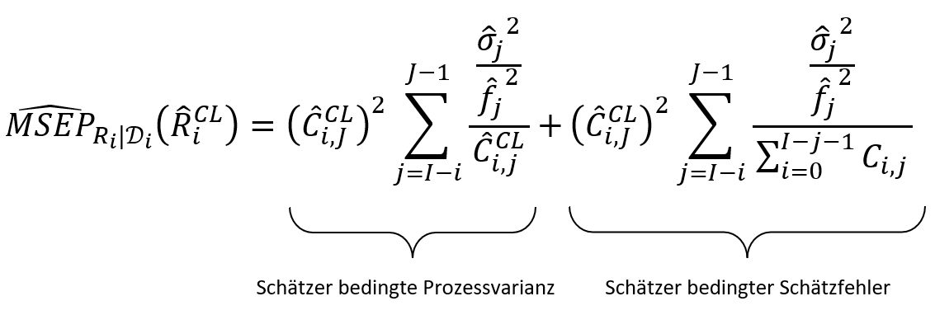
Formeln und Annahmen (Quelle: Merz, Stochastische Schadenreservierungsmethoden. Skript, Universität Basel, 25. und 26. Oktober 2013

1. Abwicklungsquadrat
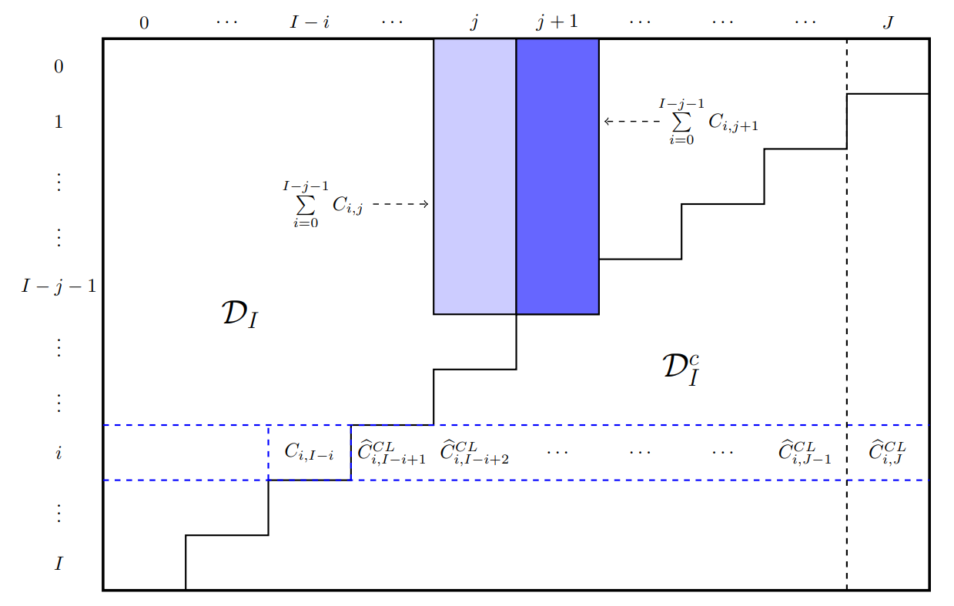

2. Abwicklungsfaktoren

3. Varianzparameter

4. Mean Squared Error

